상품제안서
뉴클 멀티 케이블 키트(유심칩,SD카드 수납가능) | 상품코드: F31314

 |  |  |  |  |  |  | 02-412-0044 | www.easy1.co.kr
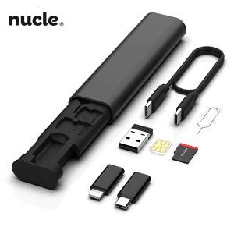

【상세/제작정보】 | <p>＊1BOX 200개입 5000원(VAT별도)&nbsp;</p>

【인쇄/포장옵션】 | 레이저, 풀칼라 / 포장지포장

【공급단가】 | 수량 | 100~ | 300~ | 500~ | 1,000~ | 3,000~
*VAT별도 | 단가 | 3,500원 | 3,440원 | 3,360원 | 3,270원 | 3,220원

【상품 URL】 | https://dev.easy1.co.kr:443/src/goods_detail.php?gdno=31314

